DCV0 冒烟测试
模块 | 名称 | 前提条件 | 具体步骤 | 预期结果 | 是否执行 | 阶段 | Desay_Remark
百度产物和版本号检查 | 1、百度集成产物及版本号检查 | 掌握百度各产物放在编译环境下的路径(含安全) | 1、根据百度侧测试报告的模块检查apk模块和个数是否匹配 2、编译前，检查德赛编译环境中百度产物是否齐全 3、编译刷机后，使用(adb shell pm dump 包名 | grep "versionName")检查各个apk的版本是否正确(对比百度apk提交产物)。 逐条执行以下命令： adb shell pm dump com.baidu.car.radio | grep "versionName" adb shell pm dump com.baidu.iov.faceos | grep "versionName" adb shell pm dump com.baidu.che.codriver | grep "versionName" adb shell pm dump com.baidu.naviauto | grep "versionName" adb shell pm dump com.baidu.xiaoduos.launcher | grep "versionName" adb shell pm dump com.baidu.iov.dueros.videoplayer | grep "versionName" 备注百度各模块软件包名如下： 随心听：com.baidu.car.radio 账号：com.baidu.iov.faceos 语音：com.baidu.che.codriver 地图：com.baidu.naviauto launcher：com.baidu.xiaoduos.launcher 随心看：com.baidu.iov.dueros.videoplayer | 1、模块匹配，个数匹配 2、编译环境中包含全部百度本次提交产物 3、刷机后检查版本号和本次提交产物版本一致 | Y | TBD | 冒烟测试这边只能检查版本号信息，无法确定apk个数
安全 | 日志服务与密钥服务开启自启动 | 刷机完成，首次开机 | 1、ps -ef |grep bdseclogservice 2、ps -ef |grep bdseckeystore | 进程开机自启，命令行过滤有输出 | Y |  | 这部分涉及到安全性，冒烟测试不包含这块功能 | 10 S
 | /cert/baidu/ota/home/caros/secure_upgrade/certificate/目录存在 | 刷机完成，首次开机 | cd /cert/baidu/ota/home/caros/secure_upgrade/certificate | 1、正常进入该目录 | Y |  |  | 10 S
 | 证书导入功能正常 | 刷机完成，首次开机 | 1、进入车机 2、cat /cert/baidu/pre_sec_ota.log | 1、可以看到输出 2、理论上最后三行反馈的结果应该为 /cert already mount bdseckeystore already running... androidkeystore already running… | Y |  |  | 10 S
帐号 | 帐号登录 | wifi或4G联网 | 1.启动车机--跳转扫码登录界面 2.使用手机扫码工具(百度提供)扫码二维码后登录车机 | 1、扫码确认登录后车机二维码消失，提示登录成功。 | Y
语音 | 语音唤醒 | 连接wifi/4g 登录福特账号 | 1.说唤醒词：小度小度、你好福特 | 弹出小度对话流 | Y |  | 1.只关注语音进入跟退出，具体APP激活应该是Baidu测试 2.所有的模块功能入口界面都要告知，最好有相关的截图说明
 | 语音打开APP | 连接wifi/4g 登录福特账号 | 1.唤醒小度，说：打开随心听 | 打开随心听App | Y
 | 语音打开APP | 连接wifi/4g 登录福特账号 | 1.唤醒小度，说：打开随心看 | 打开随心看App | Y
 | 语音打开APP | 连接wifi/4g 登录福特账号 | 1.唤醒小度，说：打开地图 | 打开地图App | Y
 | 语音在线垂类 | 连接wifi/4g 登录福特账号 | 1.唤醒小度，说：今天天气怎么样 | 查询今天的天气 | Y |  | 图片
 | 场景化命令词 | 连接wifi/4g 登录福特账号 | 1.播放随心听音乐 2.语音直接说：暂停播放、继续播放 | 音乐状态变化 | Y
launcher | launcher进入地图 | 连接wifi/4g | 1.进入launcher 2.点击地图小卡片 | 1.已登陆福特账号，进入到地图界面 2.未登录福特账号，弹出登陆二维码提示框 | Y
 | launcher进入随心听 | 连接wifi/4g | 1.进入launcher 2.点击随心听小卡片 | 1.无论是否登陆账号，都进入到随心听界面(仅限DCV0阶段) | Y
 | launcher进入随心看 | 连接wifi/4g | 1.进入launcher 2.点击随心看小卡片 | 1.已登陆福特账号，进入到随心看界面 2.未登录福特账号，弹出登陆二维码提示框 | Y
 | launcher滑动大卡片 | 连接wifi/4g | 1.进入launcher 2.滑动切换launcher卡片 | 1.无卡顿现象，可流畅切换 | Y |  | 界面切换不放在冒烟测试里面
地图 | 首次启动app | 连接wifi/4g | 首次启动app，进入导航设置页查看自定义车标按钮显示 | 1、检查当前定位点是否准确。 2、在清除缓存按钮上方显示自定义车标，默认为车速 | Y |  | 冒烟测试只覆盖到能够进入跟退出导航
 | 进入导航 | 连接wifi/4g | 1、路线选择页进入导航 2、大框搜索进入导航 3、从首页地图选点－“导航”进入导航 4、收藏夹进入导航 | 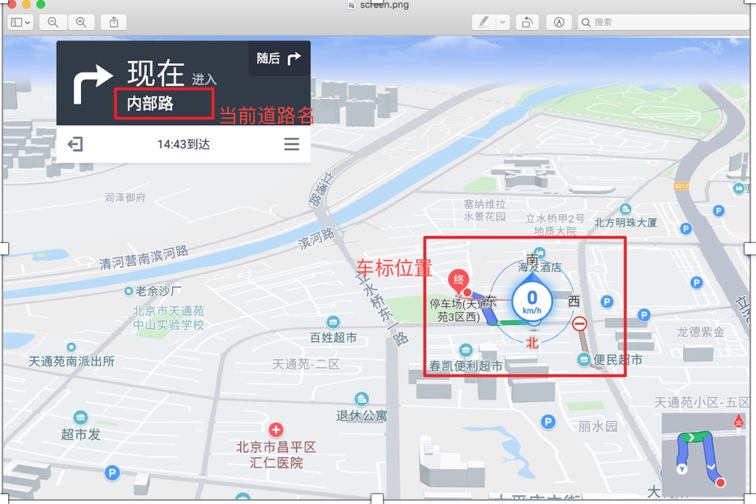 1.显示当前道路名 2.车标位置 | Y |  | 百度提供图片 | 1 min
 | 首页车头朝上，首页显示3D楼块图 | 连接wifi/4g | 1.进入地图首页，导航视角为车头朝上 2.双指、单指缩放底图，单指滑动底图，点击放大缩小比例尺，查看底图显示" | 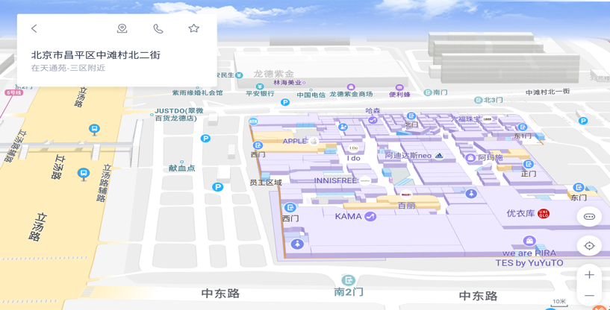 1.导航显示3D楼块图 2.底图及楼块图显示正常 | Y |  | 百度提供图片 | 1 min
 | 搜索页的在线算路 | 1.点击搜索框展开搜索面板 | 1.点击导航框弹出历史检索记录 2.导航框中输入目的地 3.在导航框右侧点击加号为添加途径点 4.在收藏夹中选取某处发起导航 5.长按地图某处poi点发起导航 | 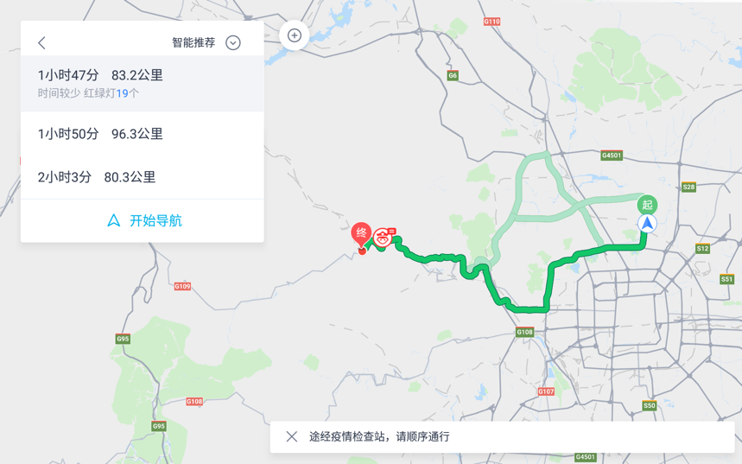 1~5. 在线算路成功 | Y |  | 百度提供图片 | 1 min
 | 地图导航数据页UI展示 |  | 点击进入离线导航数据 | 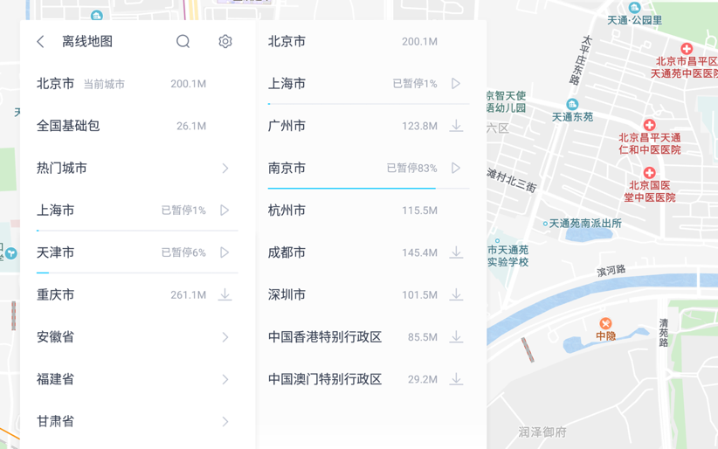 1.进入离线导航界面 顶部左侧显示返回按钮，文案显示离线导航，右侧显示下载按钮 2.离线导航下依次显示城市列表，右侧显示城市数据包大小以及下载状态 | Y |  | 百度提供图片 | 1 min
随心听 | 未连接WiFi时随心听和在线收音机页面可以进入 | 1.不连接WiFi | 1.点击随心听 2.点击在线收音机 | 1.可以进入页面 2.有无网络提示 | Y
 | 连接WiFi时随心听和在线收音机页面可以进入 | 1.连接WiFi | 1.点击随心听 2.点击在线收音机 | 1.可以进入页面 | Y
 | 随心听和在线收音机可以播放 | 1.连接WiFi | 1.点击随心听 2.播放QQ音乐、有声、新闻 3.点击在线收音机 4.播放在线电台 | 1.随心听和在线收音机可以播放 | Y
 | U盘中的音乐可以正常识别 | 1.U盘中有音频文件 | 1.将U盘插入车机 2.进入USB页面 | 1.可以识别出U盘 | Y |  | 检查能够识别U盘，并且播放
 | USB音乐可以正常播放 | 1.U盘中有音频文件 | 1.将U盘插入车机 2.进入USB页面 3.点击文件夹 | 1.USB音乐可以播放 | Y
随心看 | 爱奇艺首页 | 连接wifi/4g 登录福特账号 | 点击launcher上的爱奇艺卡片、或点击爱奇艺图标 | 打开爱奇艺应用 | Y |  | 冒烟测试只覆盖能够打开跟退出爱奇艺功能
 | 播放视频 | 连接wifi/4g 登录福特账号 | 1.进入爱奇艺 2.点击首页卡片的非会员视频 | 视频正常播放 | Y
 | 个人中心 | 连接wifi/4g 登录福特账号 | 1.进入爱奇艺 2.点击首页上个人中心图标 3.用手机爱奇艺扫码登录 | 账号登录成功 | Y
 | 播放控件 | 连接wifi/4g 登录福特账号 | 1.进入爱奇艺播放视频 2.播放视频过程中，在屏幕上左右滑动、点击下一个或上一个播放空间 | 进度变化，视频播放下一个或上一个视频 | Y

